工作计划表
 | 事项任务计划跟踪 |  |  | 22 | 0 / 0 | 0 / 0 |  |  |  | 记事本
 | Event task plan tracking |  |  | 过期未完 | 昨日 | 今日 |  |  |  | 2022-09-27

查询日期开始任务与截止任务分布 |  |  |  |  | 时间调节： |  |  | 任务状态分布 |  | 是否延期情况

事项内容 |  | 重要 | 开始时间 | 结束日期 | 剩余天数 | 状态 | 是否延期 | 备注 | 数据汇总
● | A_001事项 | ✪ | 2022-01-01 | 2022-01-02 | 0 天 | 已完成 | 是 |  | 事项总数 | 延期事项 | 未延期数
● | A_002事项 | ✪ | 2022-01-05 | 2022-01-06 | 0 天 | 已完成 | 是 |  | 81 | 30 | 51
● | A_003事项 |  | 2022-01-09 | 2022-01-11 | 0 天 | 已完成 | 否 |  | 已完成 | 进行中 | 未开始
● | A_004事项 | ✪ | 2022-01-13 | 2022-01-14 | 0 天 | 已完成 | 否 |  | 59 | 7 | 15
● | A_005事项 |  | 2022-01-17 | 2022-01-19 | 0 天 | 已完成 | 否
● | A_006事项 |  | 2022-01-21 | 2022-01-24 | 0 天 | 已完成 | 否 |  | 开始统计
● | A_007事项 | ✪ | 2022-01-25 | 2022-01-27 | 0 天 | 已完成 | 否 |  | 今日开始 | 明日开始 | 7日内开始
● | A_008事项 |  | 2022-01-29 | 2022-02-01 | 0 天 | 已完成 | 是 |  | 0 | 0 | 0
● | A_009事项 |  | 2022-02-02 | 2022-02-04 | 0 天 | 已完成 | 是
● | A_010事项 | ✪ | 2022-02-06 | 2022-02-08 | 0 天 | 已完成 | 是 |  | 截止统计
● | A_011事项 | ✪ | 2022-02-10 | 2022-02-11 | 0 天 | 已完成 | 是 |  | 今日截止 | 明日截止 | 7日内截止
● | A_012事项 |  | 2022-02-14 | 2022-02-16 | 0 天 | 已完成 | 否 |  | 0 | 0 | 0
● | A_013事项 | ✪ | 2022-02-18 | 2022-02-20 | 0 天 | 已完成 | 否
● | A_014事项 |  | 2022-02-22 | 2022-02-23 | 0 天 | 已完成 | 否 |  | 日期查询
● | A_015事项 |  | 2022-02-26 | 2022-02-28 | 0 天 | 已完成 | 否 |  | 日期 | 开始任务 | 截止任务
● | A_016事项 | ✪ | 2022-03-02 | 2022-03-03 | 0 天 | 已完成 | 否 |  | 2022-09-30 | 0 | 0
● | A_017事项 |  | 2022-03-06 | 2022-03-08 | 0 天 | 已完成 | 是 |  | 2022-10-01 | 0 | 0
● | A_018事项 |  | 2022-03-10 | 2022-03-11 | 0 天 | 已完成 | 是 |  | 2022-10-02 | 0 | 0
● | A_019事项 | ✪ | 2022-03-14 | 2022-03-16 | 0 天 | 已完成 | 是 |  | 2022-10-03 | 0 | 0
● | A_020事项 | ✪ | 2022-03-18 | 2022-03-19 | 0 天 | 已完成 | 是 |  | 2022-10-04 | 0 | 0
● | A_021事项 |  | 2022-03-22 | 2022-03-25 | 0 天 | 已完成 | 否 |  | 2022-10-05 | 0 | 0
● | A_022事项 | ✪ | 2022-03-26 | 2022-03-28 | 0 天 | 已完成 | 否 |  | 2022-10-06 | 0 | 0
● | A_023事项 |  | 2022-03-30 | 2022-04-01 | 0 天 | 已完成 | 否 |  | 2022-10-07 | 0 | 0
● | A_024事项 |  | 2022-04-03 | 2022-04-04 | 0 天 | 已完成 | 否
● | A_025事项 | ✪ | 2022-04-07 | 2022-04-08 | 0 天 | 已完成 | 否 |  | 查询辅助
● | A_026事项 |  | 2022-04-11 | 2022-04-12 | 0 天 | 已完成 | 是 |  | 今天日期 | 按钮数值 | 查询日期
● | A_027事项 |  | 2022-04-15 | 2022-04-16 | 0 天 | 已完成 | 是 |  | 2022-09-27 | 15003 | 2022-09-30
● | A_028事项 | ✪ | 2022-04-19 | 2022-04-20 | 0 天 | 已完成 | 是
● | A_029事项 | ✪ | 2022-04-23 | 2022-04-26 | 0 天 | 已完成 | 是
● | A_030事项 |  | 2022-04-27 | 2022-04-29 | 0 天 | 已完成 | 否
● | A_031事项 | ✪ | 2022-05-01 | 2022-05-04 | 0 天 | 已完成 | 否
● | A_032事项 |  | 2022-05-05 | 2022-05-06 | 0 天 | 已完成 | 否
● | A_033事项 |  | 2022-05-09 | 2022-05-12 | 0 天 | 已完成 | 否
● | A_034事项 | ✪ | 2022-05-13 | 2022-05-16 | 0 天 | 已完成 | 否
● | A_035事项 |  | 2022-05-17 | 2022-05-18 | 0 天 | 已完成 | 是
● | A_036事项 |  | 2022-05-21 | 2022-05-24 | 0 天 | 已完成 | 是
● | A_037事项 | ✪ | 2022-05-25 | 2022-05-26 | 0 天 | 已完成 | 是
● | A_038事项 | ✪ | 2022-05-29 | 2022-05-30 | 0 天 | 已完成 | 是
● | A_039事项 |  | 2022-06-02 | 2022-06-04 | 0 天 | 已完成 | 否
● | A_040事项 | ✪ | 2022-06-06 | 2022-06-07 | 0 天 | 已完成 | 否
● | A_041事项 |  | 2022-06-10 | 2022-06-13 | 0 天 | 已完成 | 否
● | A_042事项 |  | 2022-06-14 | 2022-06-17 | 0 天 | 已完成 | 否
● | A_043事项 | ✪ | 2022-06-18 | 2022-06-21 | 0 天 | 已完成 | 否
● | A_044事项 |  | 2022-06-22 | 2022-06-23 | 0 天 | 已完成 | 是
● | A_045事项 |  | 2022-06-26 | 2022-06-28 | 0 天 | 已完成 | 是
● | A_046事项 | ✪ | 2022-06-30 | 2022-07-01 | 0 天 | 已完成 | 是
● | A_047事项 | ✪ | 2022-07-04 | 2022-07-07 | 0 天 | 已完成 | 是
● | A_048事项 |  | 2022-07-08 | 2022-07-10 | 0 天 | 已完成 | 否
● | A_049事项 | ✪ | 2022-07-12 | 2022-07-14 | 0 天 | 已完成 | 否
● | A_050事项 |  | 2022-07-16 | 2022-07-17 | 0 天 | 已完成 | 否
● | A_051事项 |  | 2022-07-20 | 2022-07-22 | 0 天 | 已完成 | 否
● | A_052事项 | ✪ | 2022-07-24 | 2022-07-26 | 0 天 | 已完成 | 否
● | A_053事项 |  | 2022-07-28 | 2022-07-29 | 0 天 | 已完成 | 是
● | A_054事项 |  | 2022-08-01 | 2022-08-03 | 0 天 | 已完成 | 是
● | A_055事项 | ✪ | 2022-08-05 | 2022-08-08 | 0 天 | 已完成 | 是
● | A_056事项 | ✪ | 2022-08-09 | 2022-08-10 | 0 天 | 已完成 | 是
● | A_057事项 |  | 2022-08-13 | 2022-08-16 | 0 天 | 已完成 | 否
● | A_058事项 | ✪ | 2022-08-17 | 2022-08-20 | 0 天 | 已完成 | 否
● | A_059事项 |  | 2022-08-21 | 2022-08-22 | 0 天 | 已完成 | 否
● | A_060事项 |  | 2022-08-25 | 2022-08-28 | 0 天 | 进行中 | 否
● | A_061事项 | ✪ | 2022-08-29 | 2022-09-01 | 0 天 | 进行中 | 否
● | A_062事项 |  | 2022-09-03 | 2022-09-05 | 0 天 | 进行中 | 是
● | A_063事项 |  | 2022-09-04 | 2022-09-06 | 0 天 | 进行中 | 是
● | A_064事项 | ✪ | 2022-09-04 | 2022-09-05 | 0 天 | 进行中 | 是
● | A_065事项 | ✪ | 2022-09-04 | 2022-09-06 | 0 天 | 进行中 | 是
● | A_066事项 |  | 2022-09-04 | 2022-09-05 | 0 天 | 进行中 | 否
● | A_067事项 | ✪ | 2022-09-05 | 2022-09-06 | 0 天 | 未开始 | 否
● | A_068事项 |  | 2022-09-05 | 2022-09-07 | 0 天 | 未开始 | 否
● | A_069事项 |  | 2022-09-05 | 2022-09-07 | 0 天 | 未开始 | 否
● | A_070事项 | ✪ | 2022-09-05 | 2022-09-07 | 0 天 | 未开始 | 否
● | A_071事项 |  | 2022-09-05 | 2022-09-07 | 0 天 | 未开始 | 否
● | A_072事项 |  | 2022-09-06 | 2022-09-09 | 0 天 | 未开始 | 否
● | A_073事项 | ✪ | 2022-09-06 | 2022-09-07 | 0 天 | 未开始 | 否
● | A_074事项 | ✪ | 2022-09-06 | 2022-09-08 | 0 天 | 未开始 | 否
● | A_075事项 |  | 2022-09-06 | 2022-09-09 | 0 天 | 未开始 | 否
● | A_076事项 | ✪ | 2022-09-07 | 2022-09-08 | 0 天 | 未开始 | 否
● | A_077事项 |  | 2022-09-08 | 2022-09-09 | 0 天 | 未开始 | 否
● | A_078事项 |  | 2022-09-09 | 2022-09-10 | 0 天 | 未开始 | 否
● | A_079事项 | ✪ | 2022-09-10 | 2022-09-13 | 0 天 | 未开始 | 否
● | A_080事项 |  | 2022-09-11 | 2022-09-12 | 0 天 | 未开始 | 否
● | A_081事项 |  | 2022-09-12 | 2022-09-15 | 0 天 | 未开始 | 否

使用说明
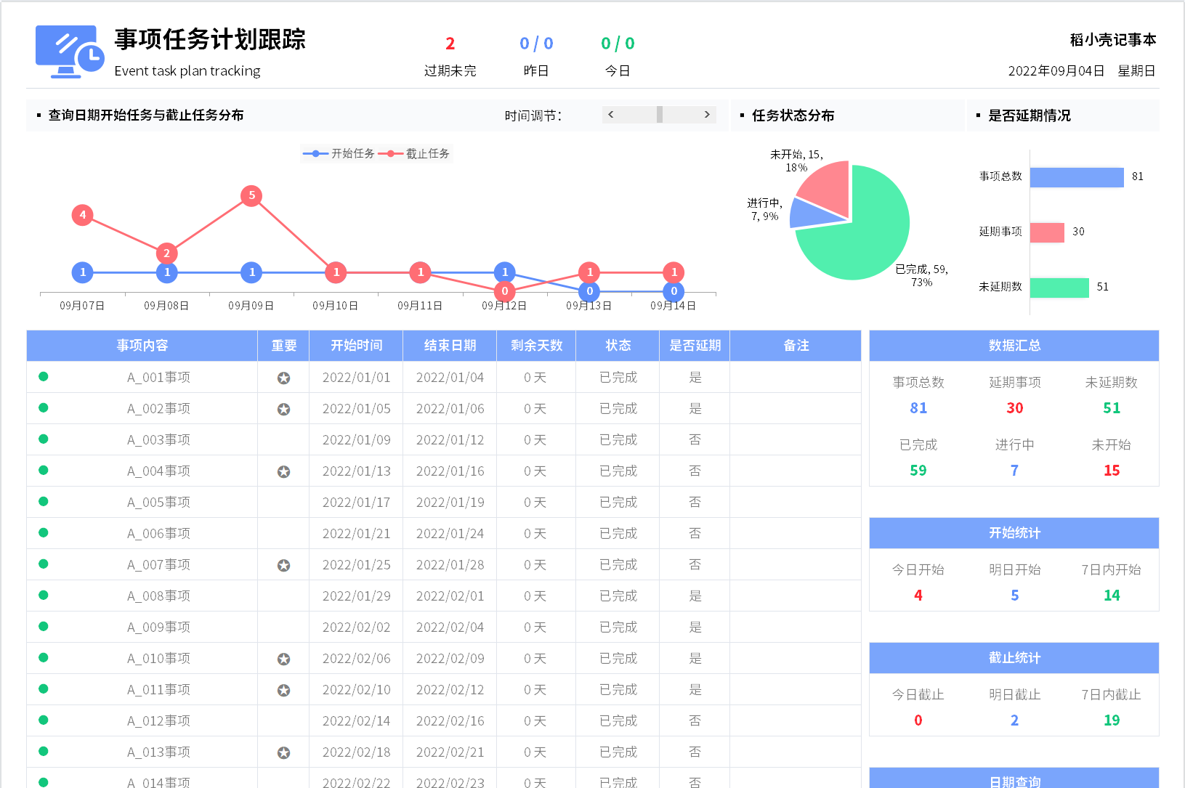
表格模板使用说明
（本页为说明页，用户使用模板时可删除本页内容）

01
基础操作指南

· 如何撤销工作表保护？
1、选中对应工作表。
2、点击：「审阅---撤销工作表」保护。

· 如何增加行数？
1、选中最后一行，鼠标放在选中区域右下角。
2、当鼠标箭头变成黑色十字形时，点击鼠标左键下拉即可。

·事项任务计划跟踪说明
1、事项内容前的符号自动（状态为已完成自动绿色，状态为进行中自动蓝色，状态为未开始自动红色）
2、重要下拉选择、剩余天数自动计算
3、转态下拉选择、是否延期下拉选择
4、右侧数据统计自动
5、上方数据自动
6、上方图形自动

